Sheet1
დანართი N1 (ვერსია N2)

№ | დასახელება | სურათი | რაოდენობა | ერთ. ფასი | ჯამ. ფასი
1 | RUN LIVE 19 5000 Diamond Black - RUN LIVE 19 5000 Diamond Black ** Model: 5000 Console: LIVE 19; TV Mode: DVB-T2/ C/ C2 + ISDB-T + IPTV; Power: 90-240 VAC; Colour Option: Diamond Black DFKUAQ3TAN00EA1S |  | 4 |  | € -
2 | SYNCHRO AR LIVE 16 P 5000 Diamond Black - SYNCHRO AR LIVE 16 P 5000 Diamond Black ** Model: 5000 Console: LIVE 16; TV Mode: DVB-T2/ C/ C2 + ISDB-T + IPTV; Power: 90-240 VAC; Colour Option: Diamond Black DFHU3Q3TAN00EA1S | 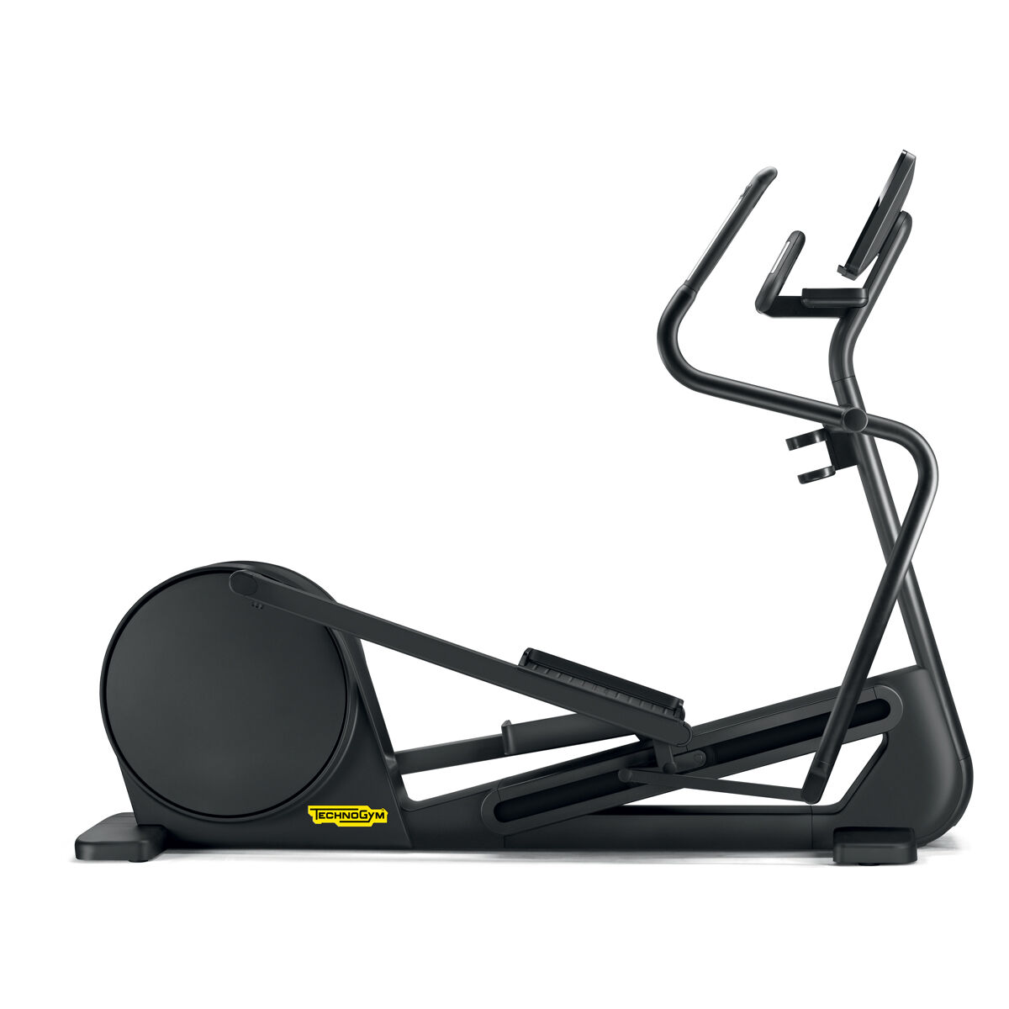 | 2 |  | € -
3 | VARIO LIVE 16 P 5000 Diamond Black - VARIO LIVE 16 P 5000 Diamond Black ** Model: 5000; TV Mode: DVB-T2/ C/ C2 + ISDB-T + IPTV; Power: 90-240 VAC; Colour Option: METEOR BLACK DFFU3Q3TAN00EA1S | 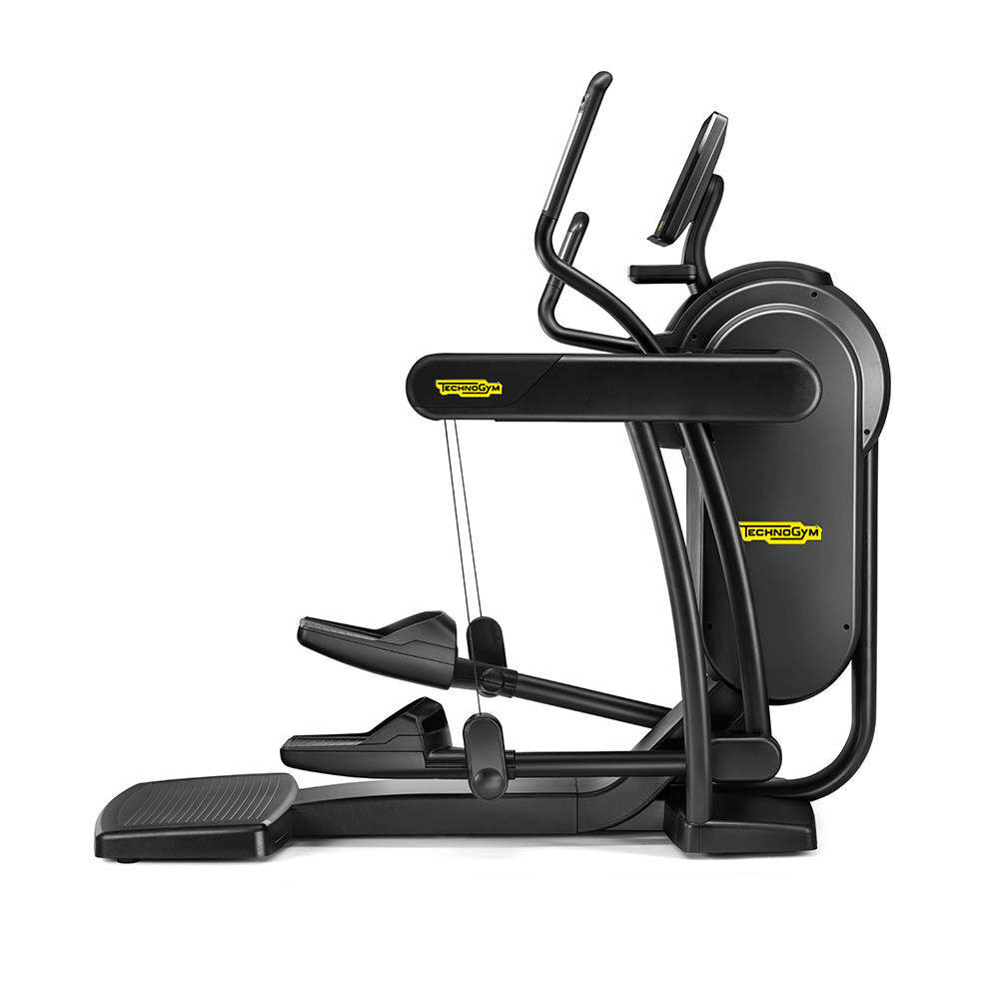 | 1 |  | € -
4 | CLIMB LIVE 16 P 5000 Diamond Black - CLIMB LIVE 16 P 5000 Diamond Black ** Model: 5000 Console: LIVE 16; TV Mode:DVB-T2/ C/ C2 + ISDB-T + IPTV; Power: 90-240 VAC; Colour Option: Diamond Black DFEU3Q3TAN00EA1S | 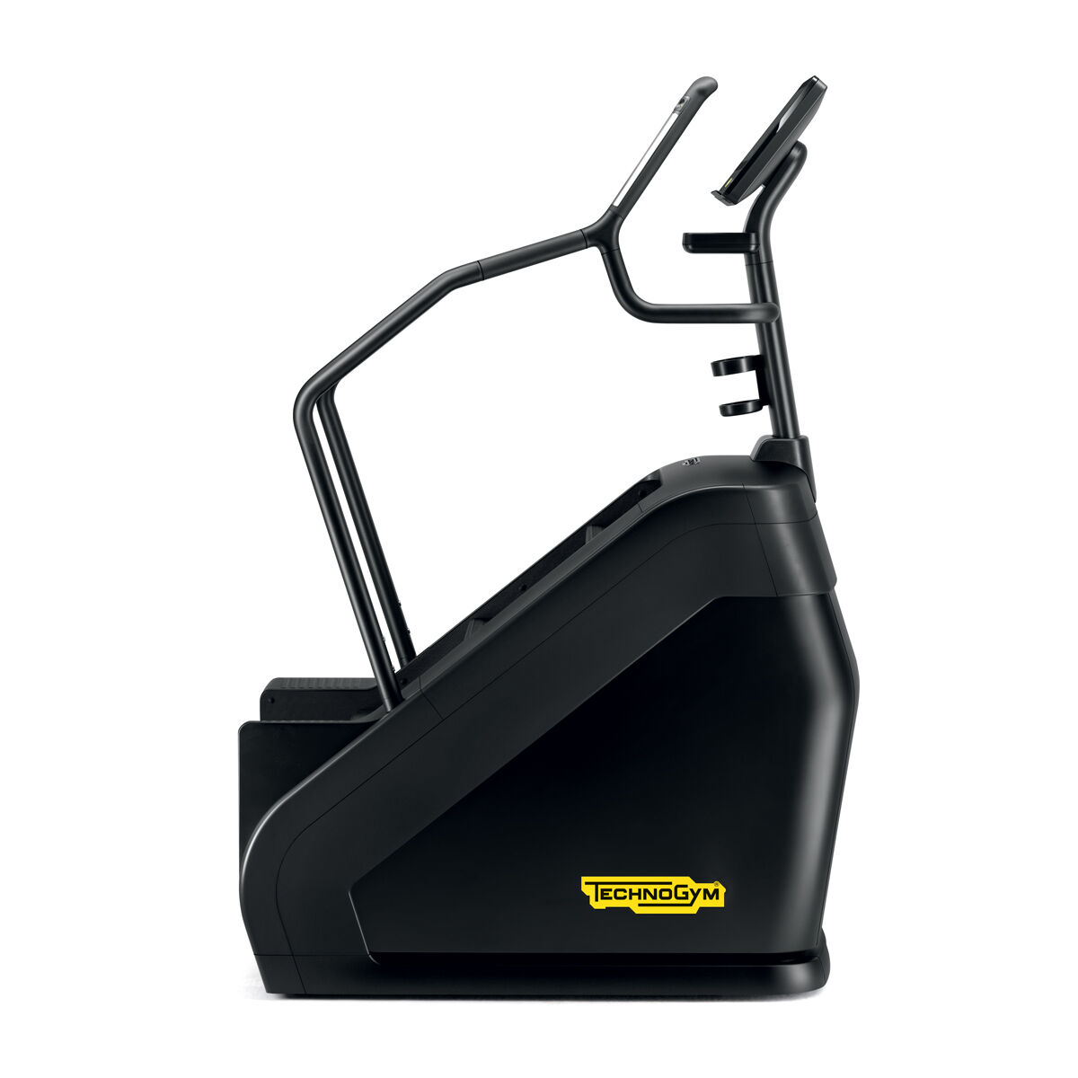 | 1 |  | € -
5 | RECLINE LIVE 16 P 5000 Diamond Black - RECLINE LIVE 16 P 5000 Diamond Black ** Model: 5000 Console: LIVE 16; TV Mode: DVB-T2/ C/ C2 + ISDB-T + IPTV; Power: 90-240 VAC; Colour Option: Diamond Black DFDU3Q3TANFQEA1S | 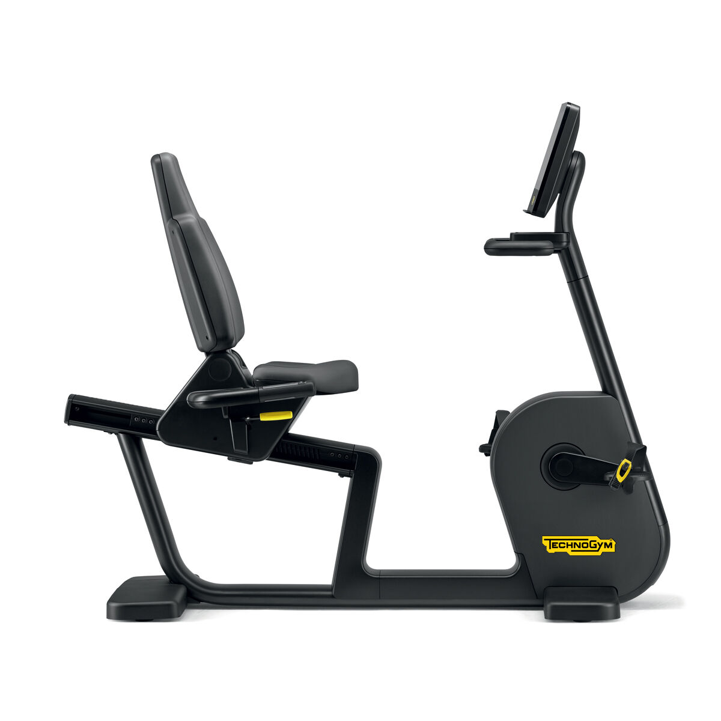 | 2 |  | € -
6 | BIKE LIVE 16 P 5000 Diamond Black - BIKE LIVE 16 P 5000 Diamond Black ** Model: 5000 Console: LIVE 16; TV Mode:DVB-T2/ C/ C2 + ISDB-T + IPTV; Power: 90-240 VAC; Colour Option: Diamond Black DFCU3Q3TANFQEA1S | 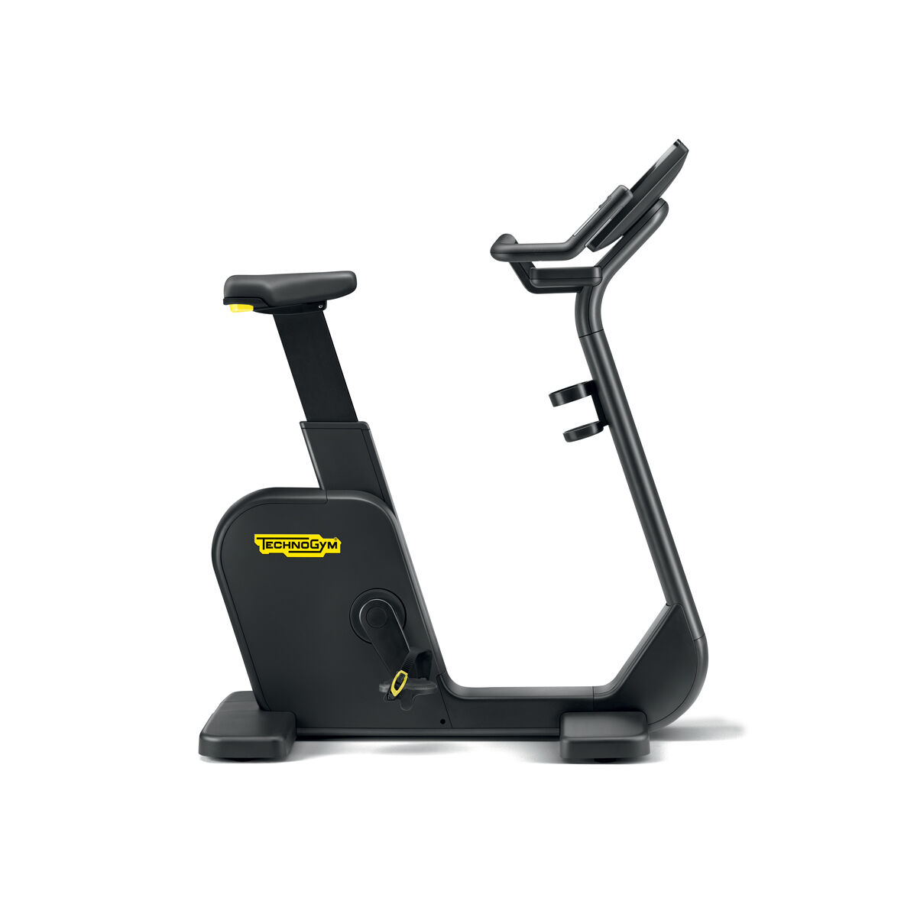 | 2 |  | € -
7 | Pullover | 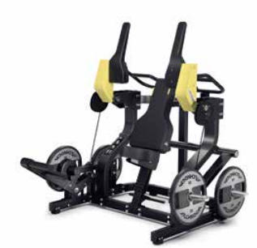 | 1 |  | € -
8 | Hip Thrust | 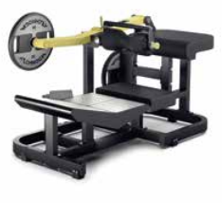 | 1 |  | € -
9 | Standing Abductor |  | 1 |  | € -
10 | NEW Belt Squat |  | 1 |  | € -
11 | VERTICAL TRACTION 700 Diamond Black - VERTICAL TRACTION 700 Diamond Black ** Weight Stack: Standard; Colour Option: Diamond Black; Frame Colour: Anthracite (AN); Guard Colour: Anthracite (AN); Upholstery Colour: Meteor Black (FM) MNGCNN0CANFMAN10 | 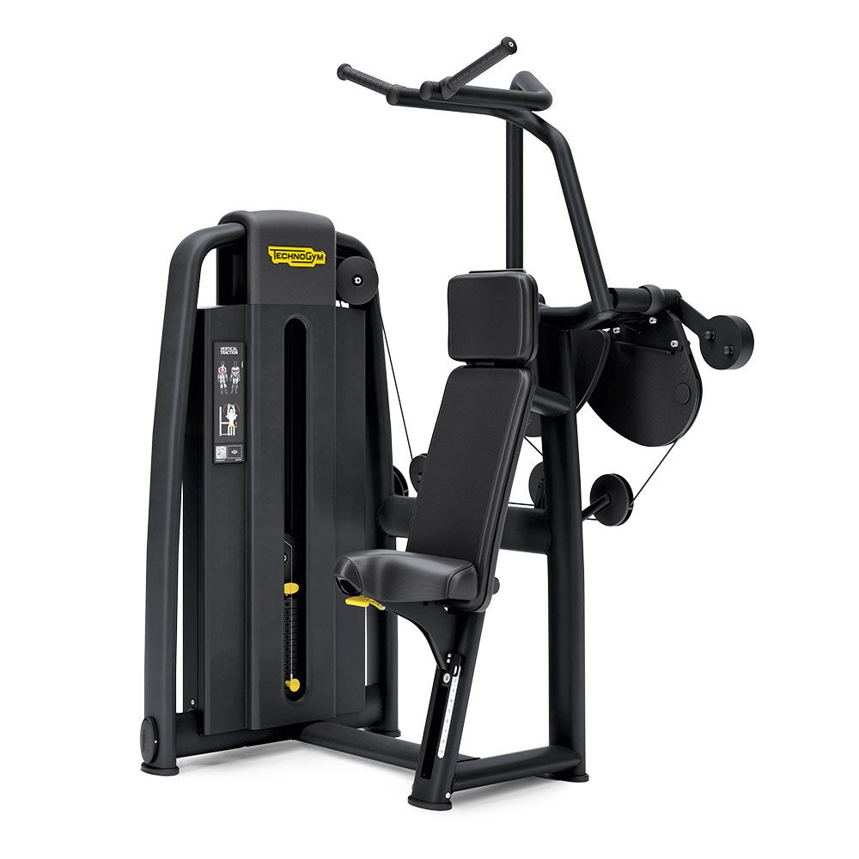 | 1 |  | € -
12 | PULLDOWN 900 Diamond Black - PULLDOWN 900 Diamond Black ** Weight Stack: Standard; Colour Option: Diamond Black; Frame Colour: Anthracite (AN); Guard Colour: Anthracite (AN); MNVPNN0CANFMAN10 | 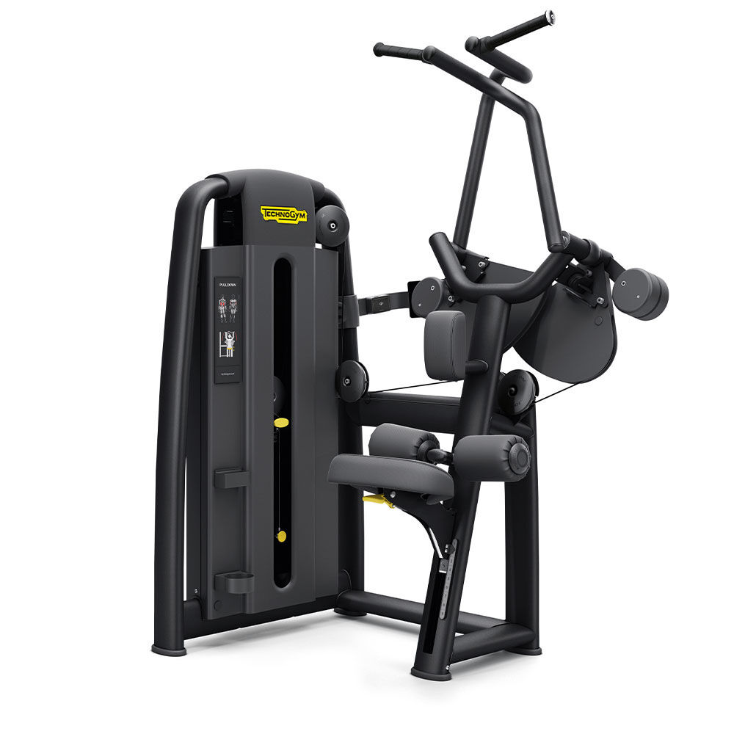 | 1 |  | € -
13 | DUAL ABDUCTOR/ ADDUCTOR 700 Diamond Black - DUAL ABDUCTOR/ ADDUCTOR 700 Diamond Black ** Weight Stack: Standard; Colour Option: Diamond Black; Frame Colour: Anthracite (AN); Guard Colour: Anthracite (AN); Upholstery Colour: Meteor Black (FM) MNOCNN0CANFMAN10 | 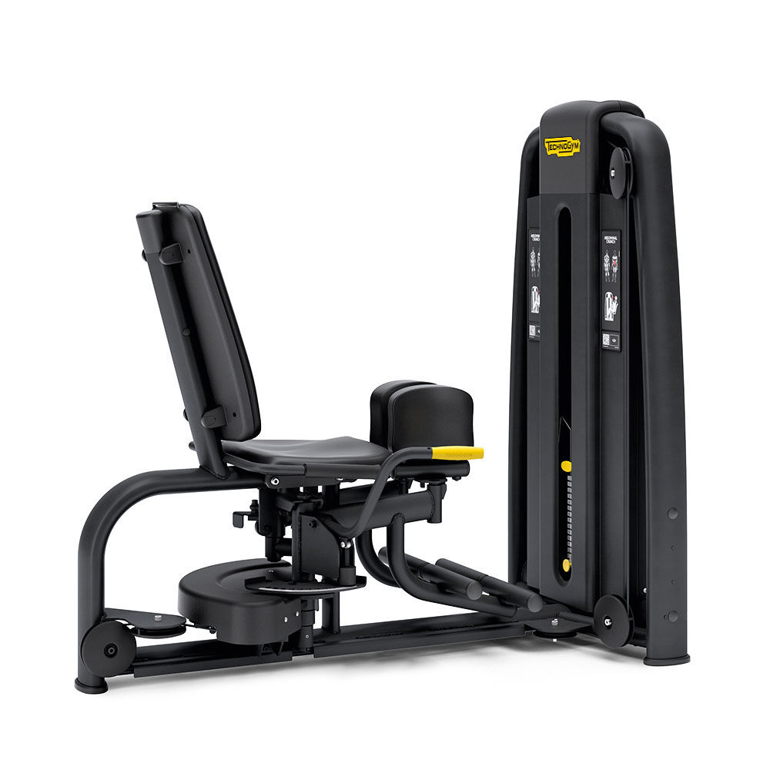 | 1 |  | € -
14 | PRONE LEG CURL 900 Diamond Black - PRONE LEG CURL 900 Diamond Black ** Weight Stack: Standard; Colour Option: Diamond Black; Frame Colour: Anthracite (AN); Guard Colour: Anthracite (AN); Upholstery Colour: Meteor Black (FM) MNUPNN0CANFMAN10 | 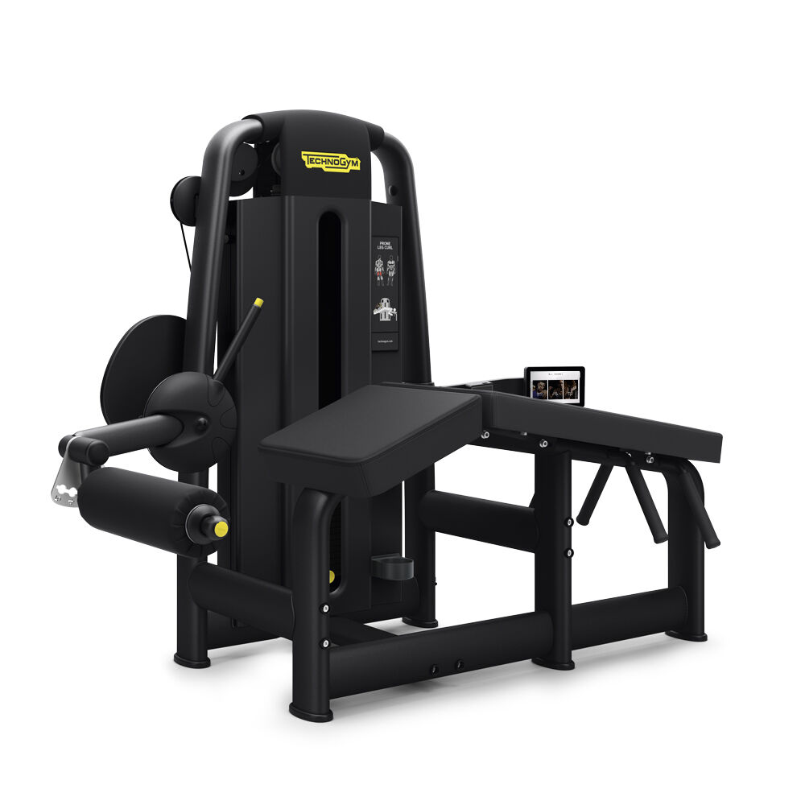 | 1 |  | € -
15 | DUAL LEG CURL/ EXTENSION 700 Diamond Blac - DUAL LEG CURL/ EXTENSION 700 Diamond Blac ** Weight Stack: Standard; Colour Option: Diamond Black; Frame Colour: Anthracite (AN); Guard Colour: Anthracite (AN); Upholstery Colour: Meteor Black (FM) MNMCNN0CANFMAN10 | 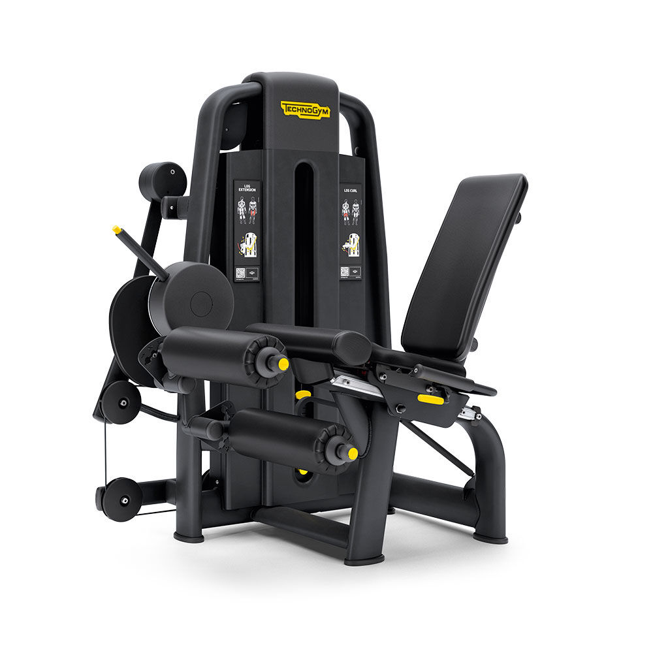 | 1 |  | € -
16 | LEG PRESS 700 Diamond Black - LEG PRESS 700 Diamond Black ** Weight Stack: Standard; Colour Option: Diamond Black; Frame Colour: Anthracite (AN); Guard Colour: Anthracite (AN); Upholstery Colour: Meteor Black (FM) MNACNN0NANFMAN10 | 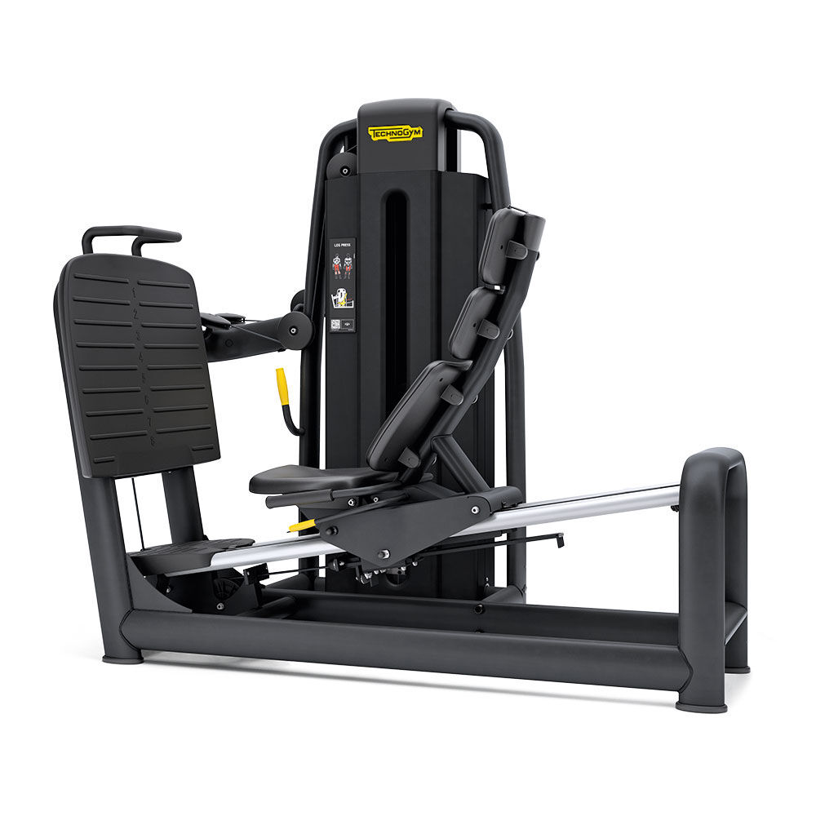 | 1 |  | € -
17 | LOW ROW 700 Diamond Black - LOW ROW 700 Diamond Black ** Weight Stack: Standard; Colour Option: Diamond Black; Frame Colour: Anthracite (AN); Guard Colour: Anthracite (AN); Upholstery Colour: Meteor Black (FM) MNHCNN0CANFMAN10 | 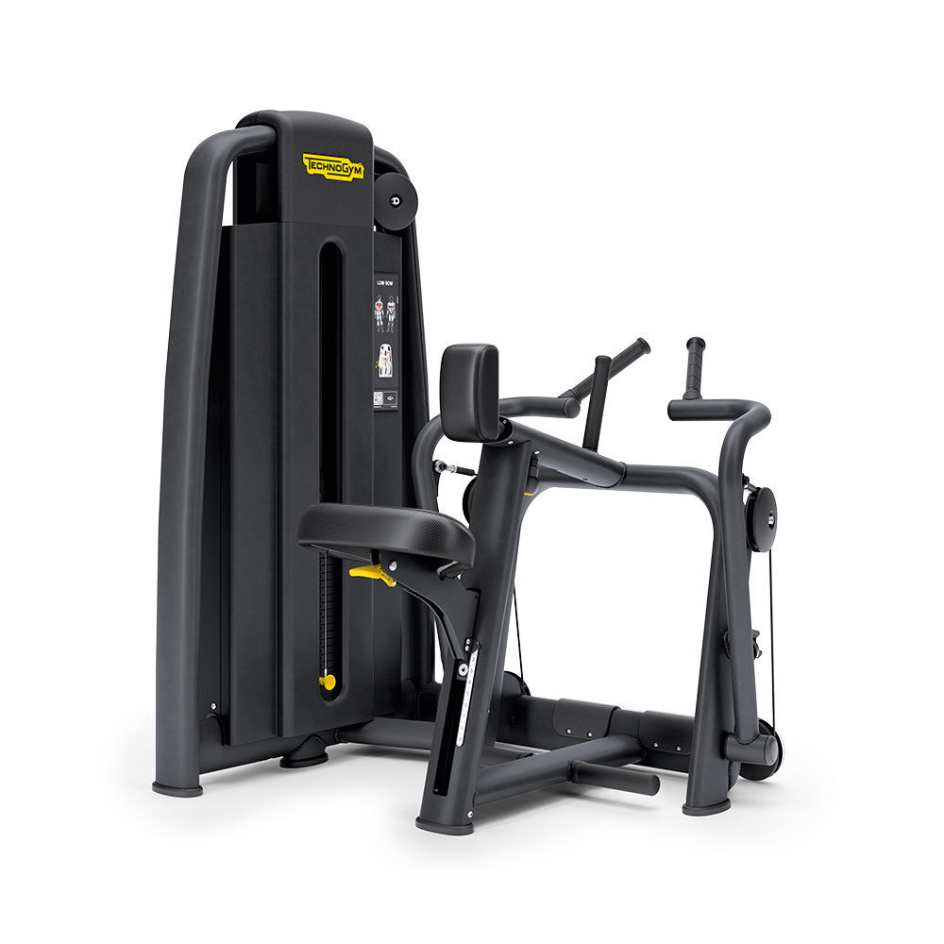 | 1 |  | € -
18 | CHEST PRESS 700 Diamond Black - CHEST PRESS 700 Diamond Black ** Weight Stack: Standard; Colour Option: Diamond Black; Frame Colour: Anthracite (AN); Guard Colour: Anthracite (AN); Upholstery Colour: Meteor Black (FM) MNFCNN0CANFMAN10 | 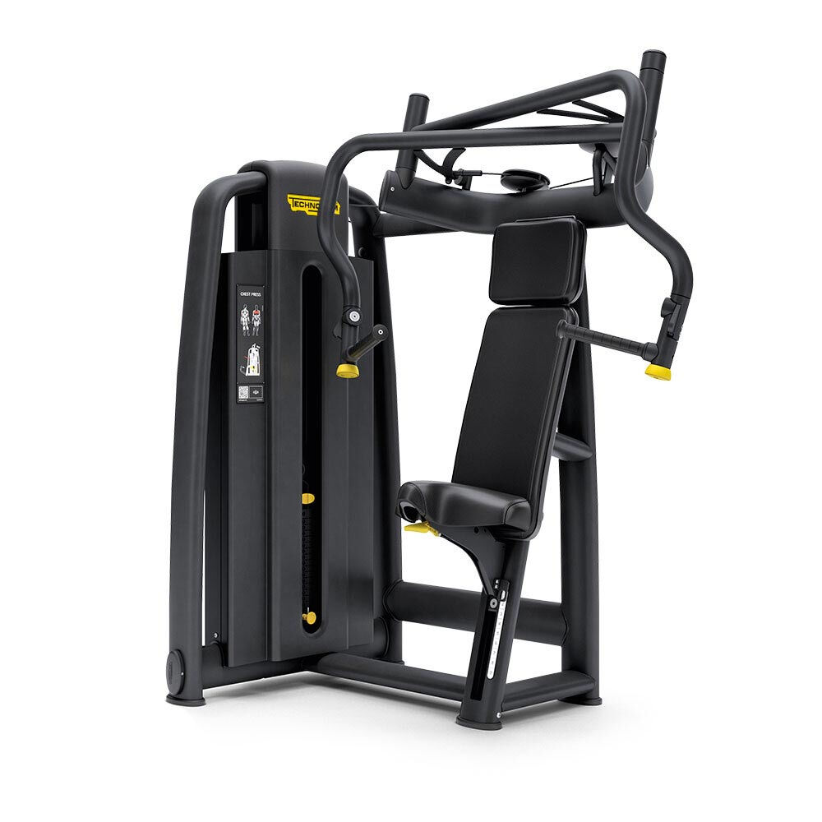 | 1 |  | € -
19 | DELTS MACHINE 700 Diamond Black - DELTS MACHINE 700 Diamond Black ** Weight Stack: Standard; Colour Option: Diamond Black; Frame Colour: Anthracite (AN); Guard Colour: Anthracite (AN); Upholstery Colour: Meteor Black (FM) MNKCNN0CANFMAN10 | 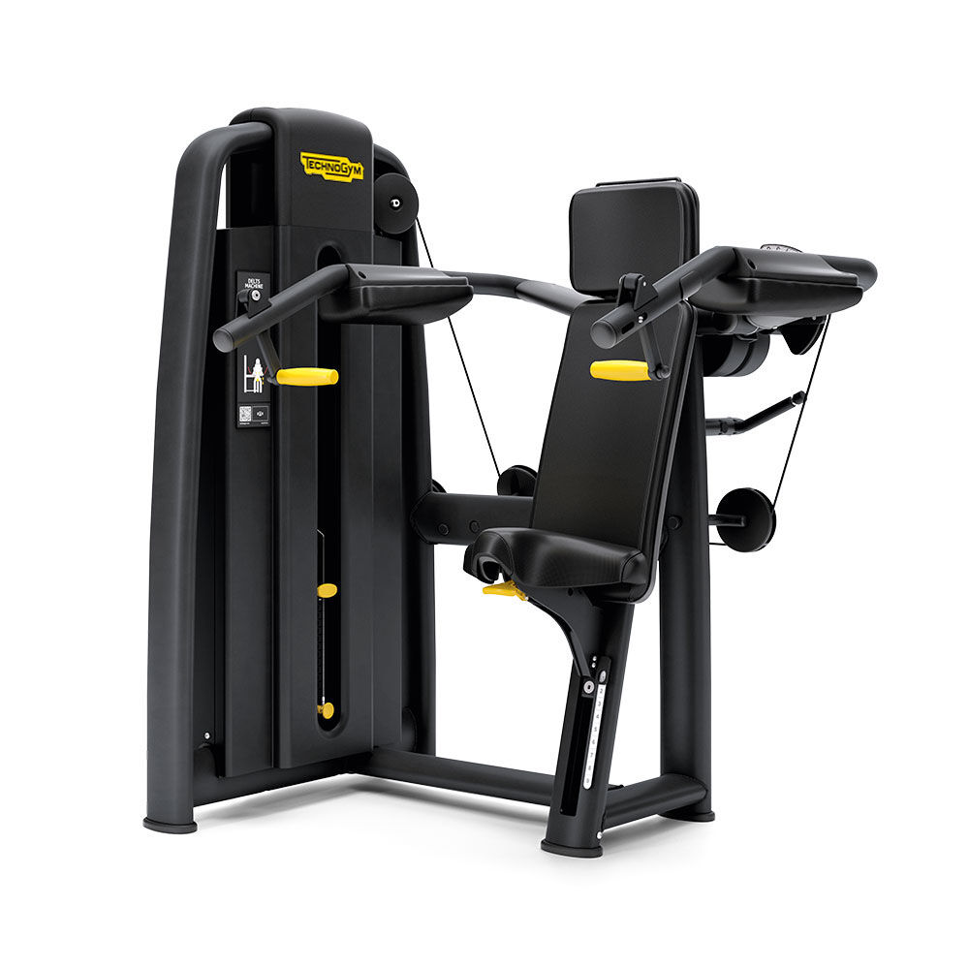 | 1 |  | € -
20 | SHOULDER PRESS 700 Diamond Black - SHOULDER PRESS 700 Diamond Black ** Weight Stack: Standard; Colour Option: Diamond Black; Frame Colour: Anthracite (AN); Guard Colour: Anthracite (AN); Upholstery Colour: Meteor Black (FM) MNECNN0CANFMAN10 | 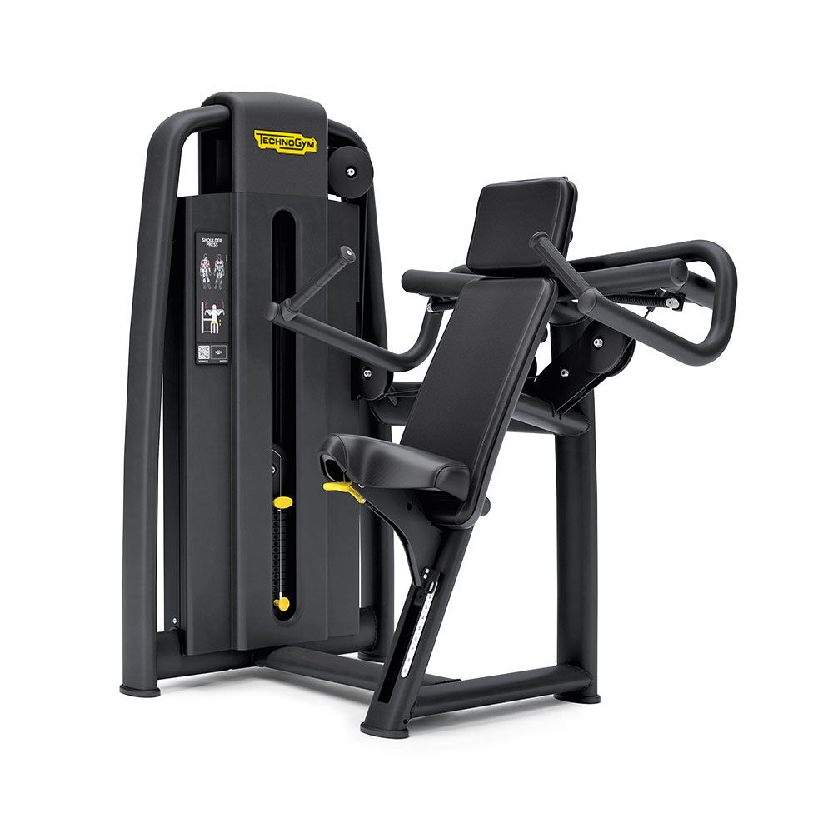 | 1 |  | € -
21 | DUAL PECTORAL/ REVERSE FLY 700 Diamond Bl - DUAL PECTORAL/ REVERSE FLY 700 Diamond Bl ** Weight Stack: Standard; Colour Option: Diamond Black; Frame Colour: Anthracite (AN); Guard Colour: Anthracite (AN); Upholstery Colour: Meteor Black (FM) MNNCNN0CANFMAN10 | 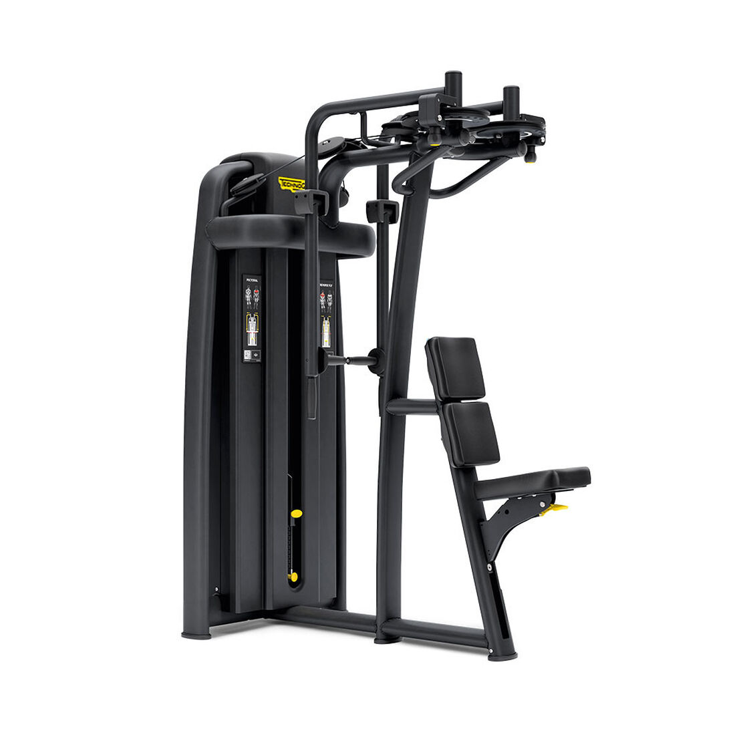 | 1 |  | € -
22 | DUAL ADJUSTABLE PULLEY PERF. ANTH/ BLACK - DUAL ADJUSTABLE PULLEY PERF. ANTH/ BLACK ** Weight Stack: + 60 kg/ 120 lbs Colour Option: Anthracite - Black; Frame Colour: Anthracite (AN); Guard Colour: Textured Black (B) MB436N0-AN00GGBK | 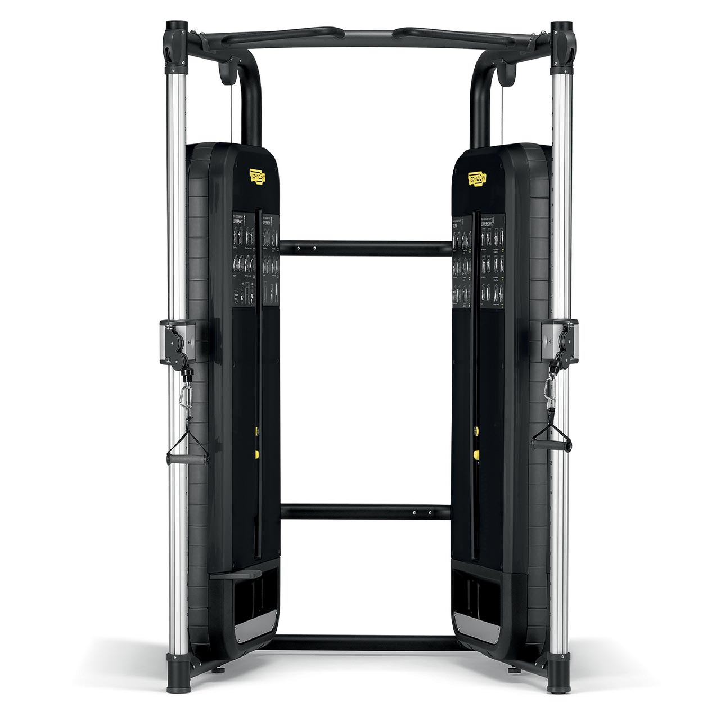 | 1 |  | € -
23 | Power Pack DAP A0000550 |  | 1 |  | € -
24 | CABLE STATIONS 4 CONNECTOR ANTH/ BLACK - CABLE STATIONS 4 CONNECTOR ANTH/ BLACK ** Weight Stack: Standard Colour Option: Anthracite - Black; Frame Colour: Anthracite (AN); Upholstery Colour: Black (V0) MB870N0-ANV0GG0K | 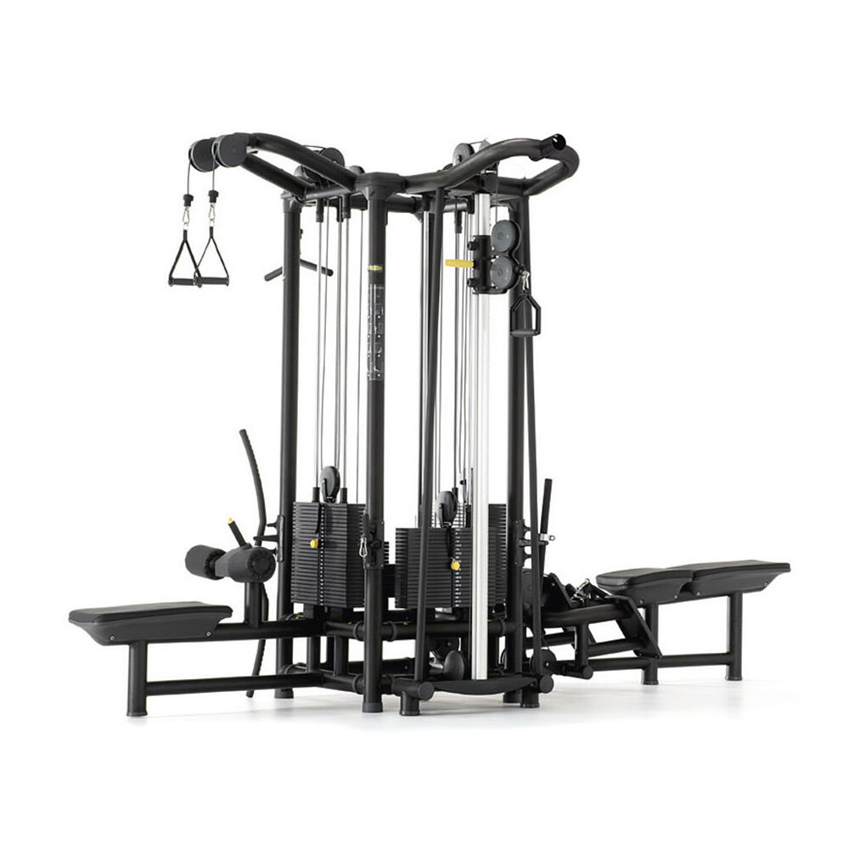 | 1 |  | € -
25 | CABLE ST. 5 PLUS WEIGHT STACK - CABLE ST. 5 PLUS WEIGHT STACK A0000786-ANGGK |  | 1 |  | € -
26 | OLYMPIC HALF RACK - OLYMPIC HALF RACK ** Frame Colour: Black (NB) PG10-NB0000 | 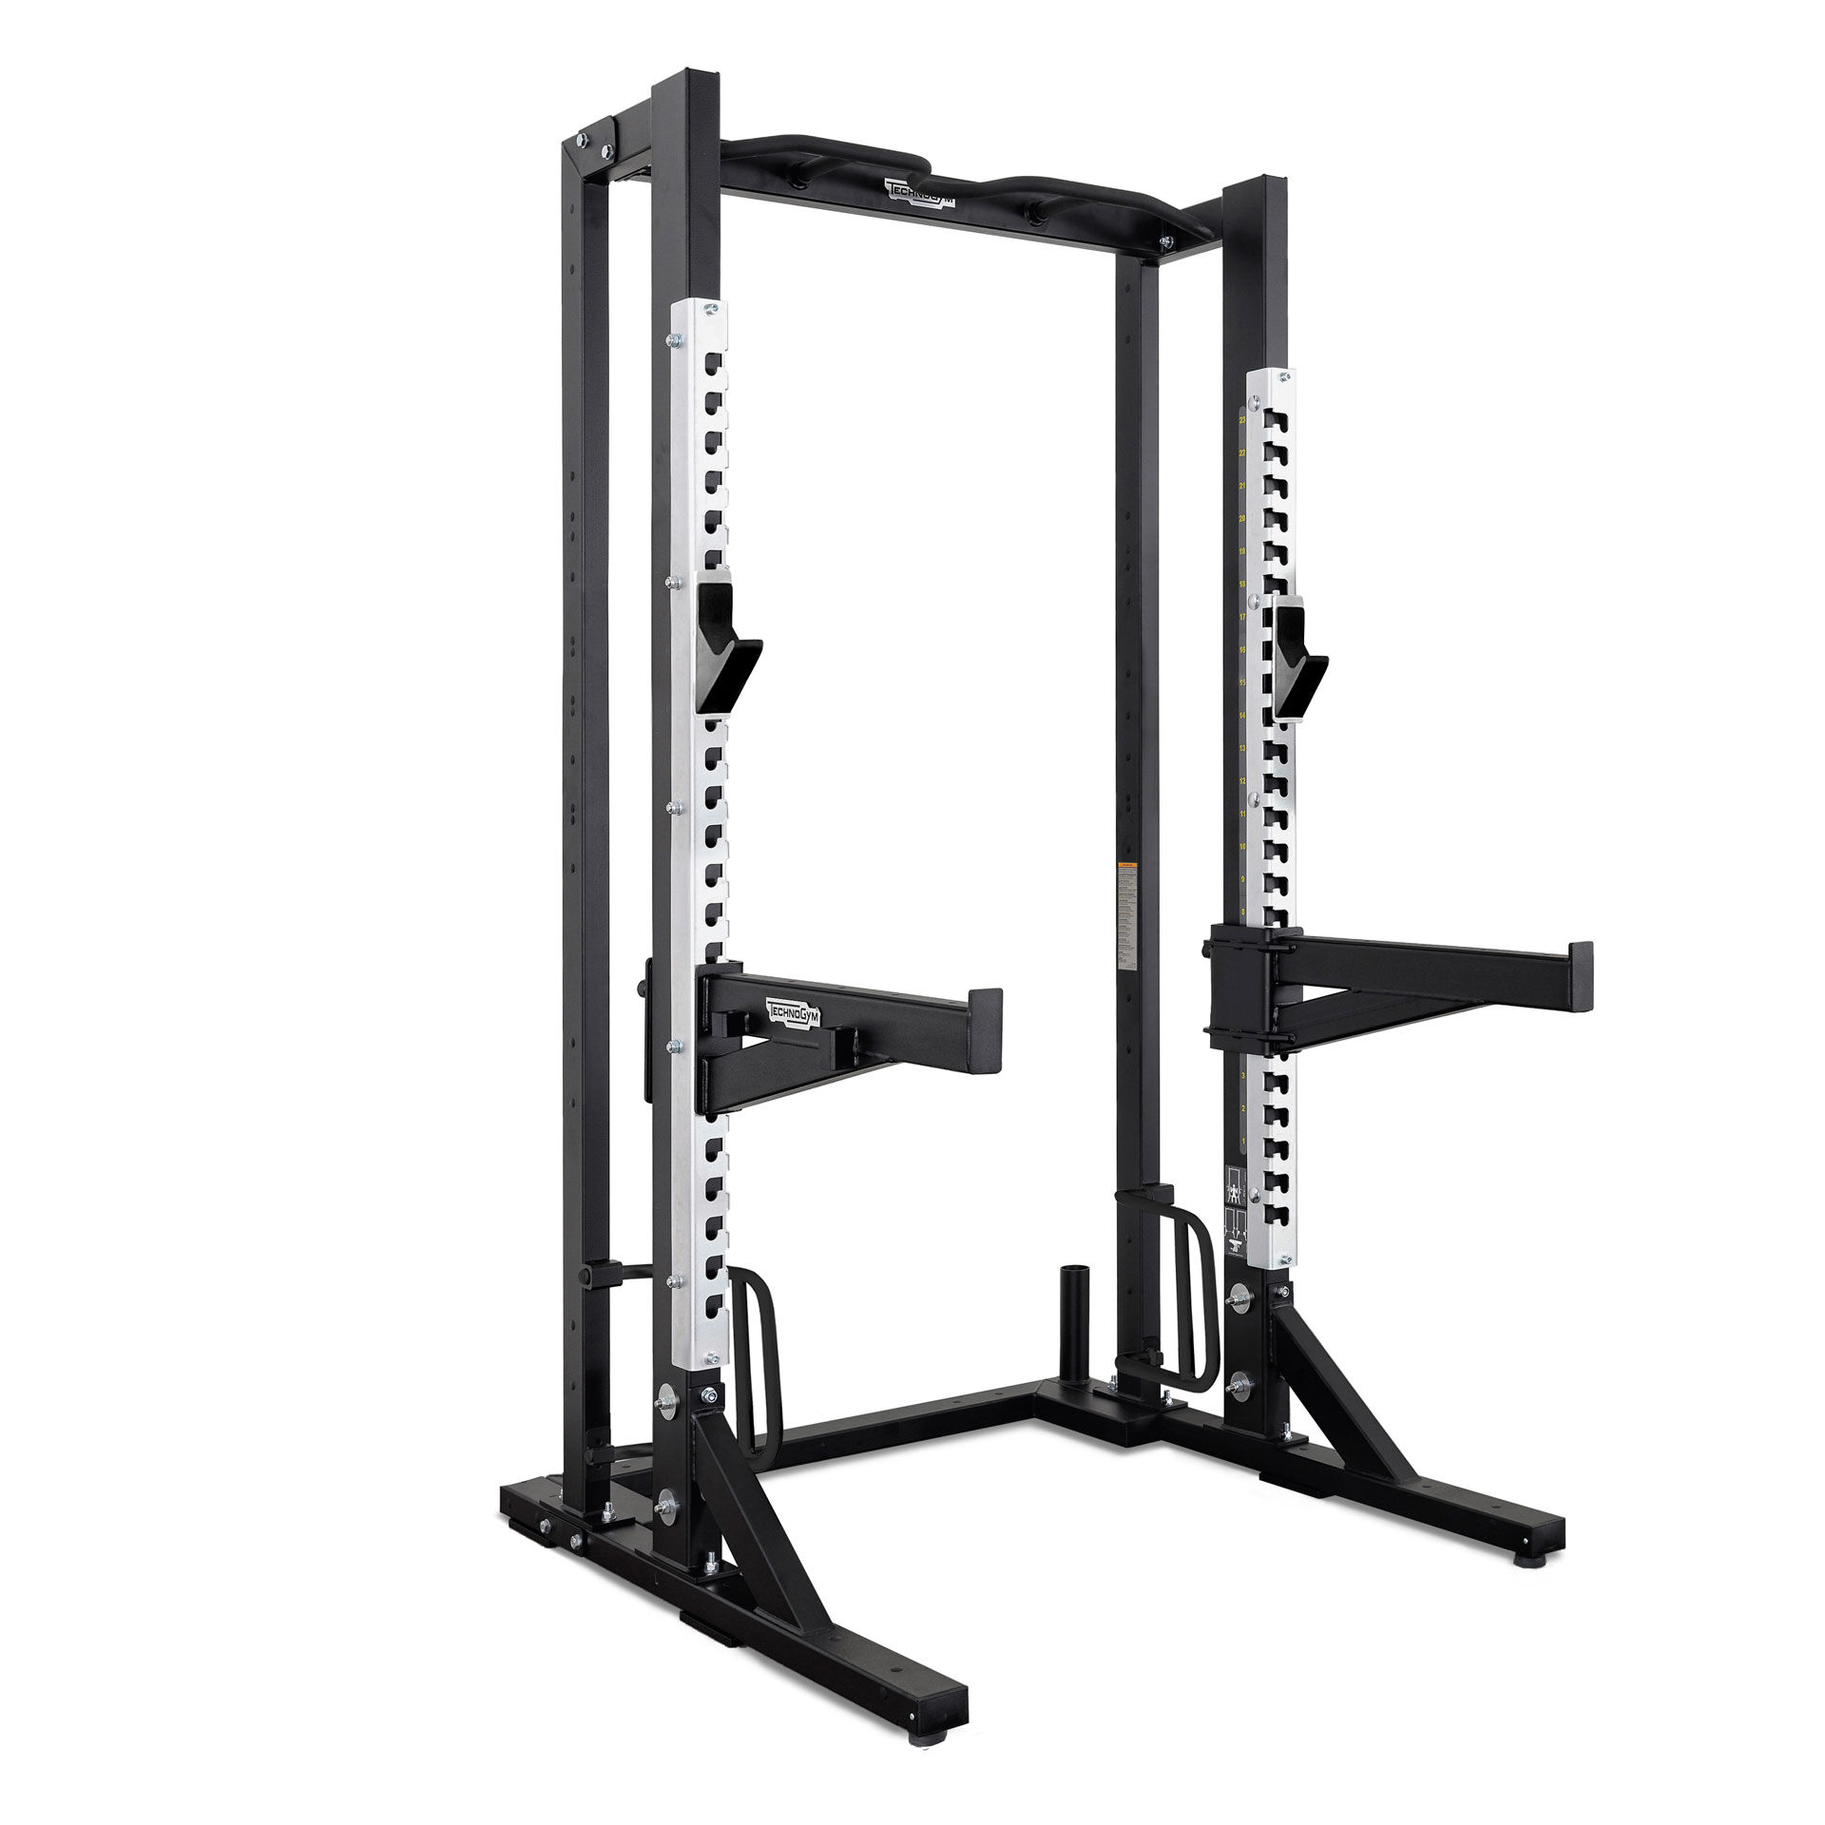 | 1 |  | € -
27 | BARBELL ADAPT. OLYM. HALF RACK - BARBELL ADAPT. OLYM. HALF RACK ** Frame Colour: Black (NB) A0000908-NB |  | 1 |  | € -
28 | Plate Holder Set 2 pins A0000374 |  | 2 |  | € -
29 | MULTIPOWER - MULTIPOWER MB82NN0-AN00GG00 | 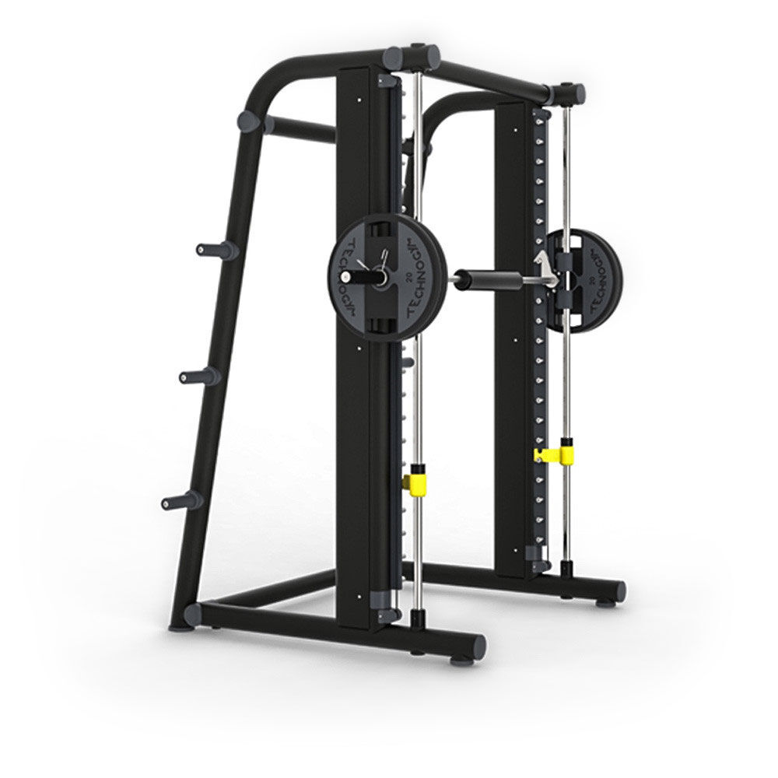 | 1 |  | € -
30 | FLAT BENCH BLACK/ BLACK - | 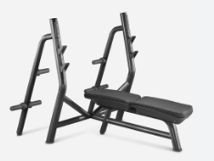 | 1 |  | € -
31 | ADJUSTABLE BENCH ANTH/ BLACK - ADJUSTABLE BENCH ANTH/ BLACK ** Colour Option: Anthracite - Black Frame Colour: Anthracite (AN); Upholstery Colour: Black (V0) PA04-ANV0GG | 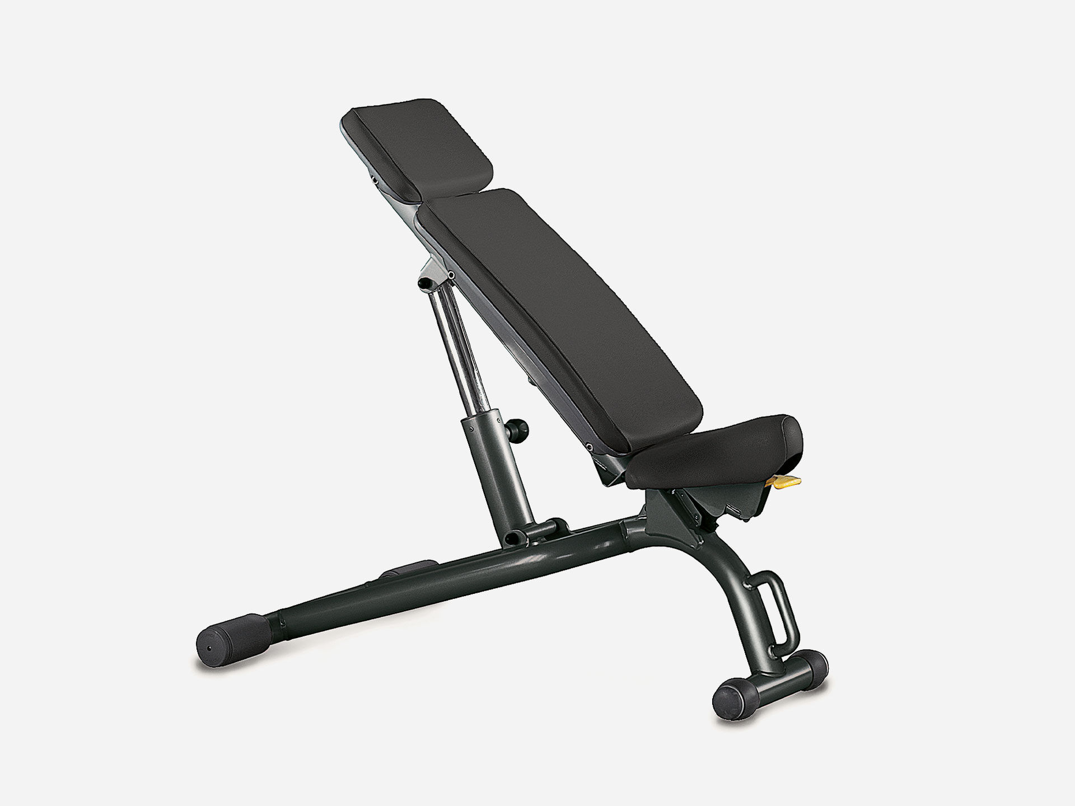 | 3 |  | € -
32 | TWO TIER DUMBBELL RACK - TWO TIER DUMBBELL RACK ** Frame Colour: Black (NB) A0000521-NB | 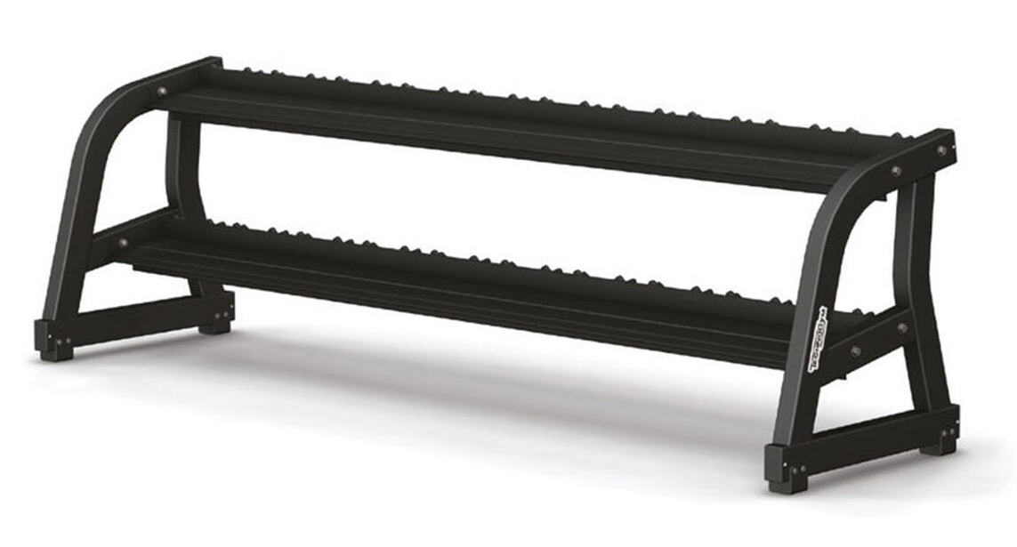 | 1 |  | € -
33 | Set dumbbells 4-22kg GBK3-NRGM |  | 1 |  | € -
34 | CHROME DUMBBELL RACK - CHROME DUMBBELL RACK A0000364-ANGG | 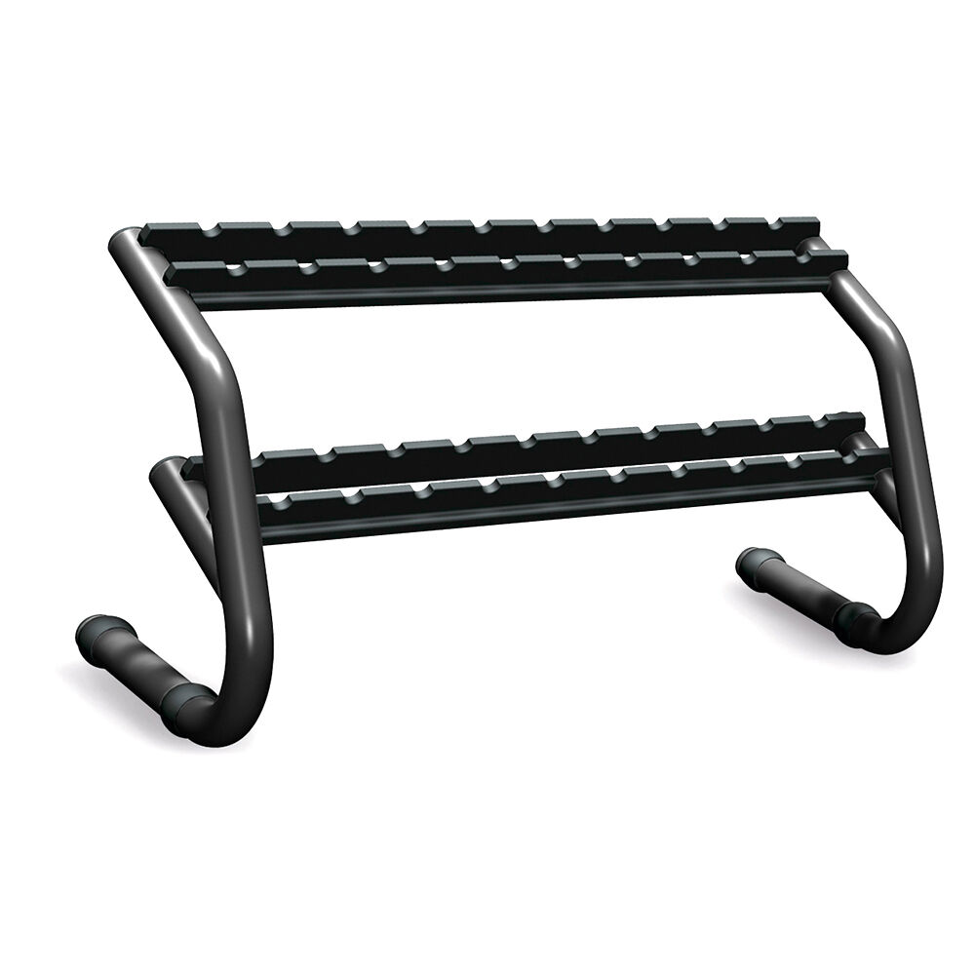 | 1 |  | € -
35 | SERIE 10 PAIRS 1-10 KG KAK1 | 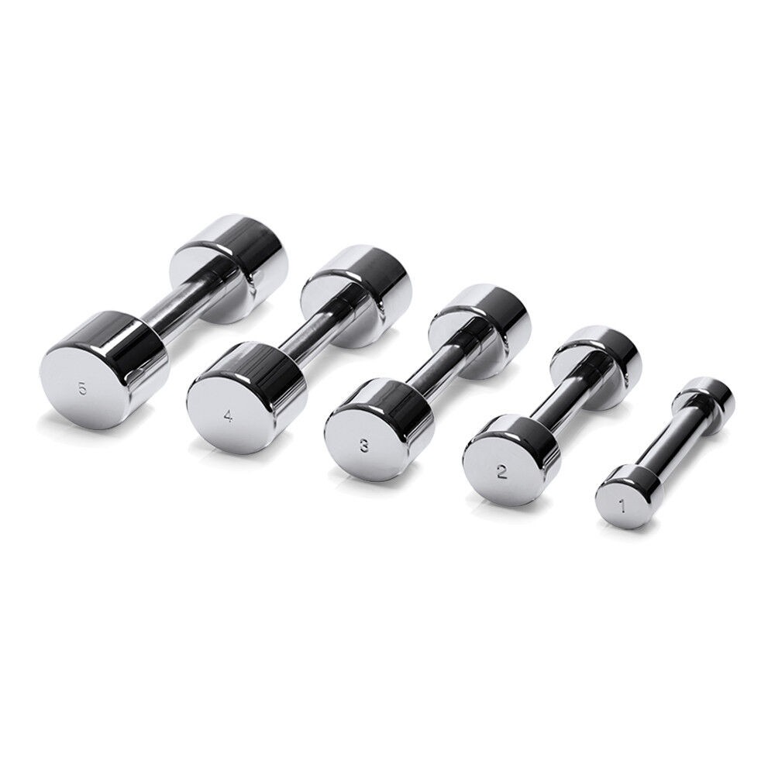 | 1 |  | € -
36 | Olympic power bar HC-d50 BA10 |  | 3 |  | € -
37 | Urethane disk 1.25kg FD01-NRGM |  | 6 |  | € -
38 | Urethane disk 2.50kg FD02-NRGM |  | 12 |  | € -
39 | Bumper plate Rack | 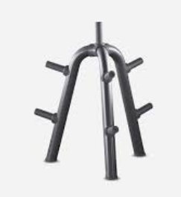 | 2 |  | € -
40 | Urethane disk 5kg FD05-NRGM |  | 12 |  | € -
41 | Urethane disk 10kg FD10-NRGM |  | 12 |  | € -
42 | Urethane disk 20kg FD20-NRGM |  | 12 |  | € -
43 | KNEELING EASY CHIN DIP ANTH/ BLK/ BLK - KNEELING EASY CHIN DIP ANTH/ BLK/ BLK ** Weight Stack: Standard Colour Option: Anthracite - Black - Black; Frame Colour: Anthracite (AN); Guard Colour: Textured Black (B); Upholstery Colour: Black (V0) MB910N0-ANV0GGBK | 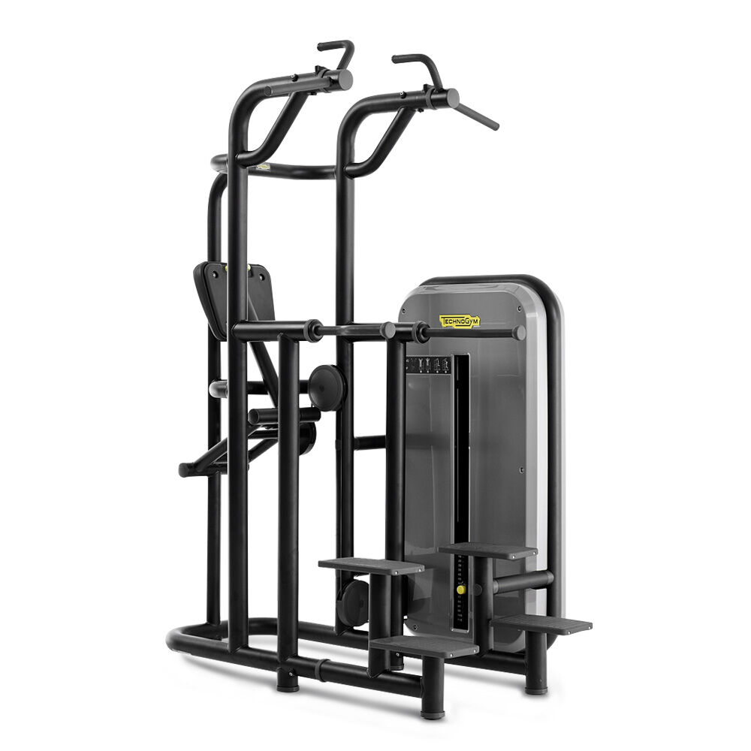 | 1 |  | € -
44 | LOWER BACK BENCH ANTH/ BLACK - LOWER BACK BENCH ANTH/ BLACK ** Colour Option: Anthracite - Black Frame Colour: Anthracite (AN); Upholstery Colour: Black (V0) PA05-ANV0GG | 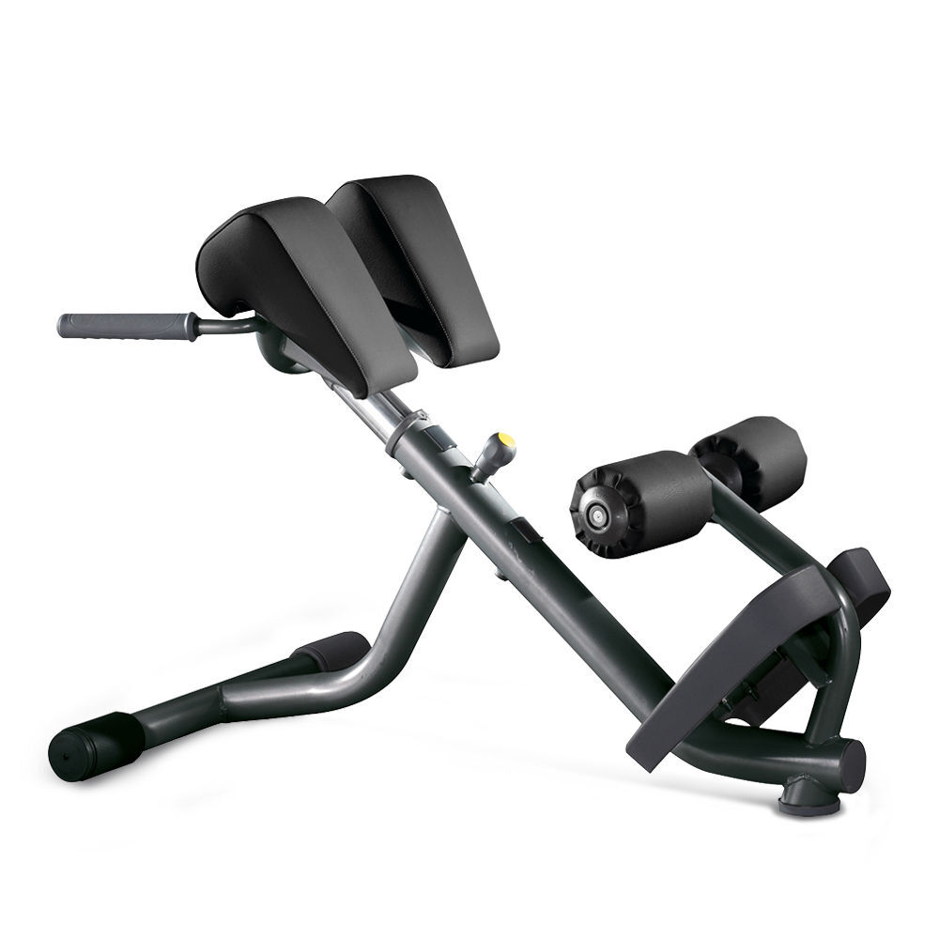 | 2 |  | € -
45 | CRUNCH BENCH ANTH/ BLACK - CRUNCH BENCH ANTH/BLACK ** Colour Option: Anthracite - Black Frame Colour: Anthracite (AN); Upholstery Colour: Black (V0) PA03-ANV0GG | 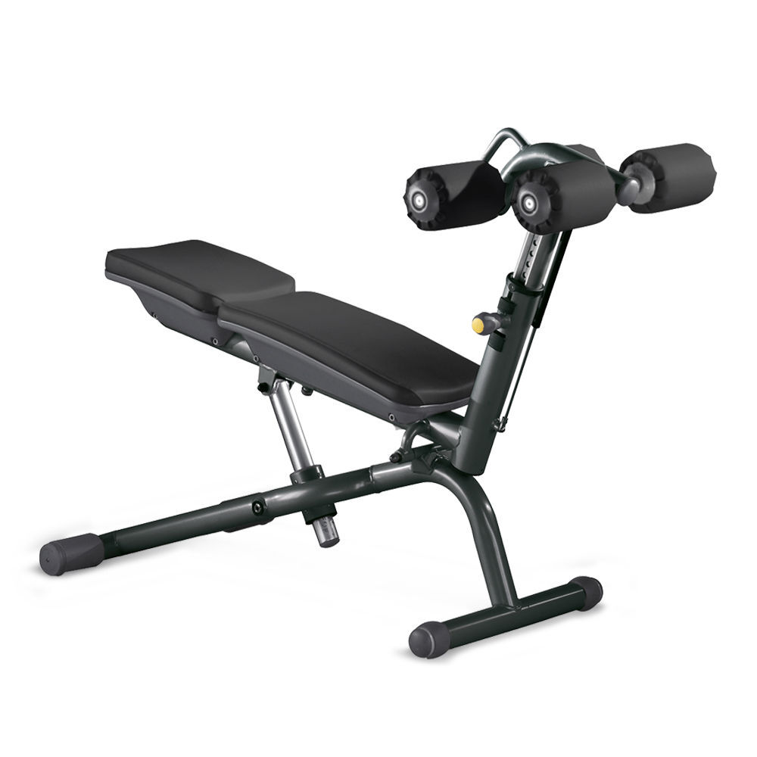 | 1 |  | € -
46 | SKILLTOOLS KIT STORAGE - SKILLTOOLS KIT STORAGE A0001014-K |  | 1 |  | € -
47 | A0001855-KG | 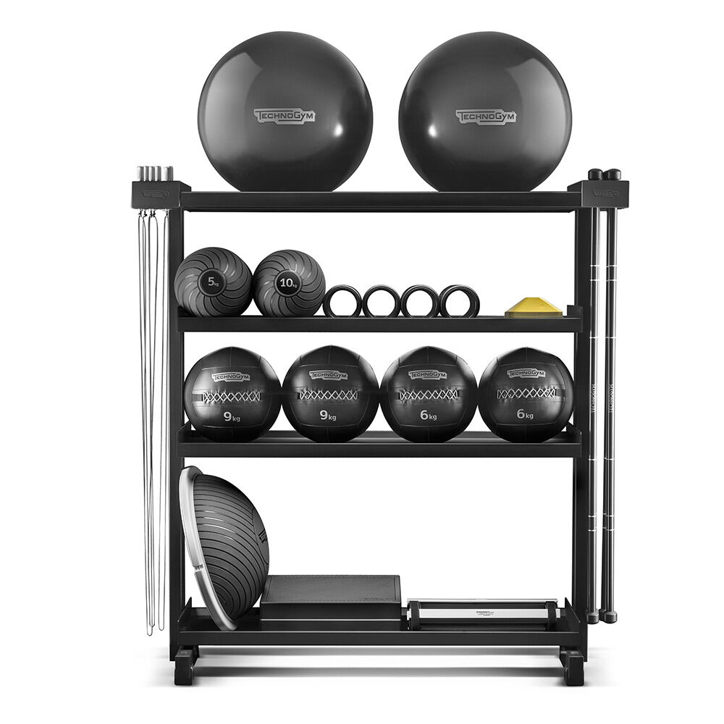 | 1 |  | € -
48 | SKILLMILL 7" - SKILLMILL 7" ** SKILL LINE Model: SKILLMILL CONNECT Console: 7"; User Connectivity: Technogym key reader; Frame Colour: Anthracite (AN); Guard Colour: Anthracite Black (EA); Plastic Colour: Black (NR) DJK03DTAN00EANR1 | 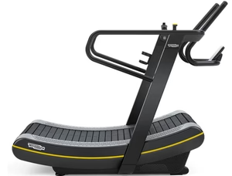 | 1 |  | € -
49 | SKILLMILL ACCESSORY KIT A0000882-ANGZ |  | 1 |  | € -
50 | SKILLROW 7" - SKILLROW 7" ** Console: 7"; User Connectivity: Technogym key reader; Frame Colour: Anthracite (AN); Upholstery Colour: Black (EA); Guard Colour: Anthracite Black (EA); Plastic Colour: Black (NR) DJR0NDTANEAEANR1 | 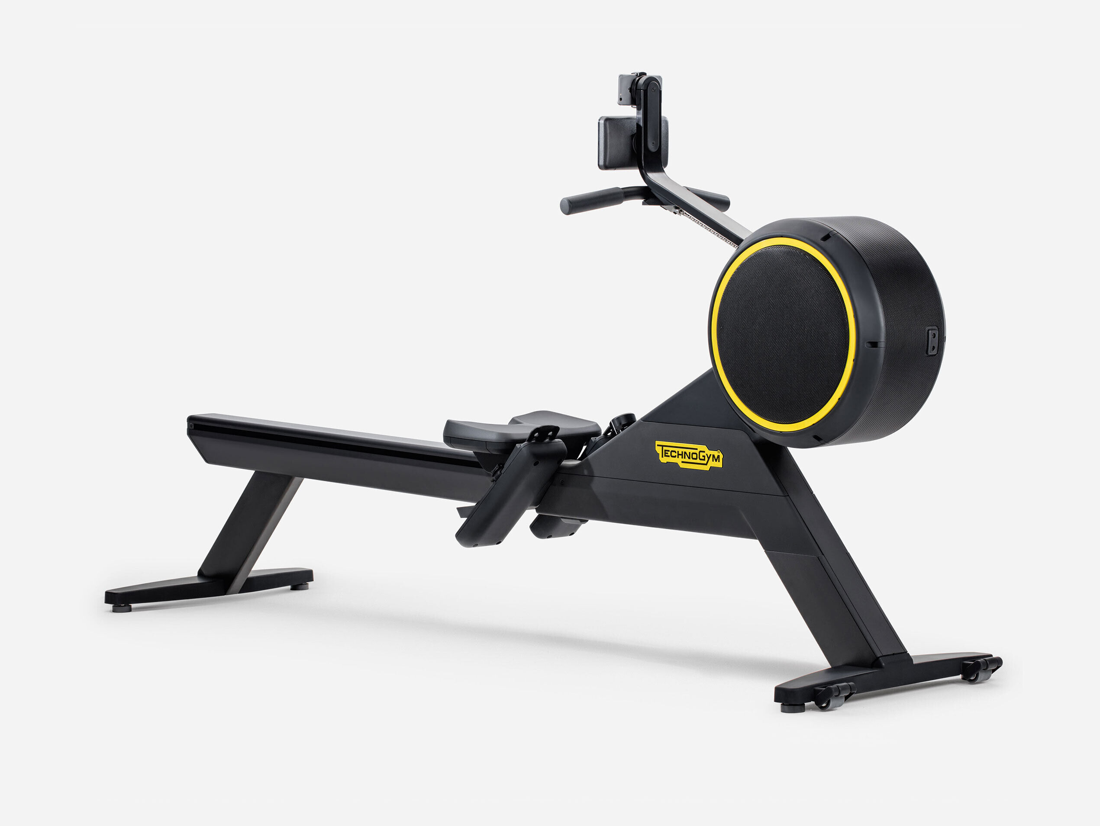 | 1 |  | € -
51 | SKILLUP - SKILLUP ** Model: Floor Standing Frame Colour:Black (FY) DJAAND10FYNR0010 | 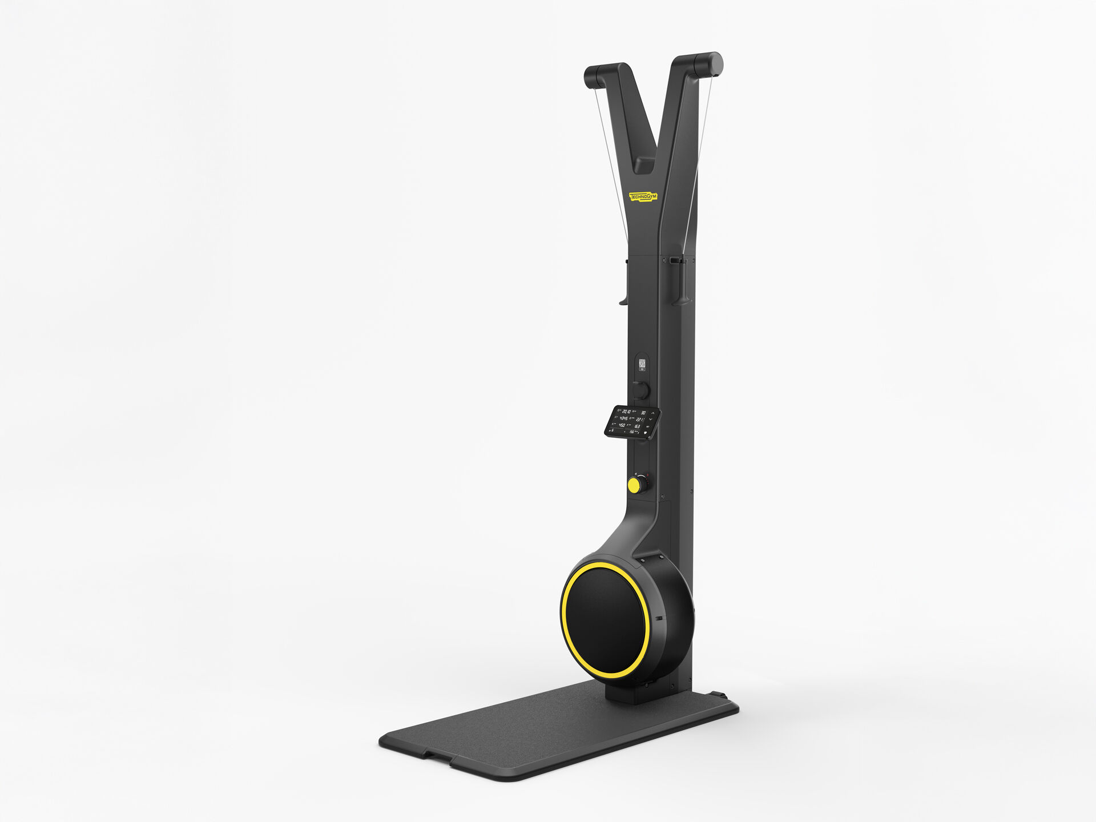 | 1 |  | € -
52 | A0001693 |  | 2 |  | € -
53 | WELLNESS BALL HOME cm.55 A0000154AA | 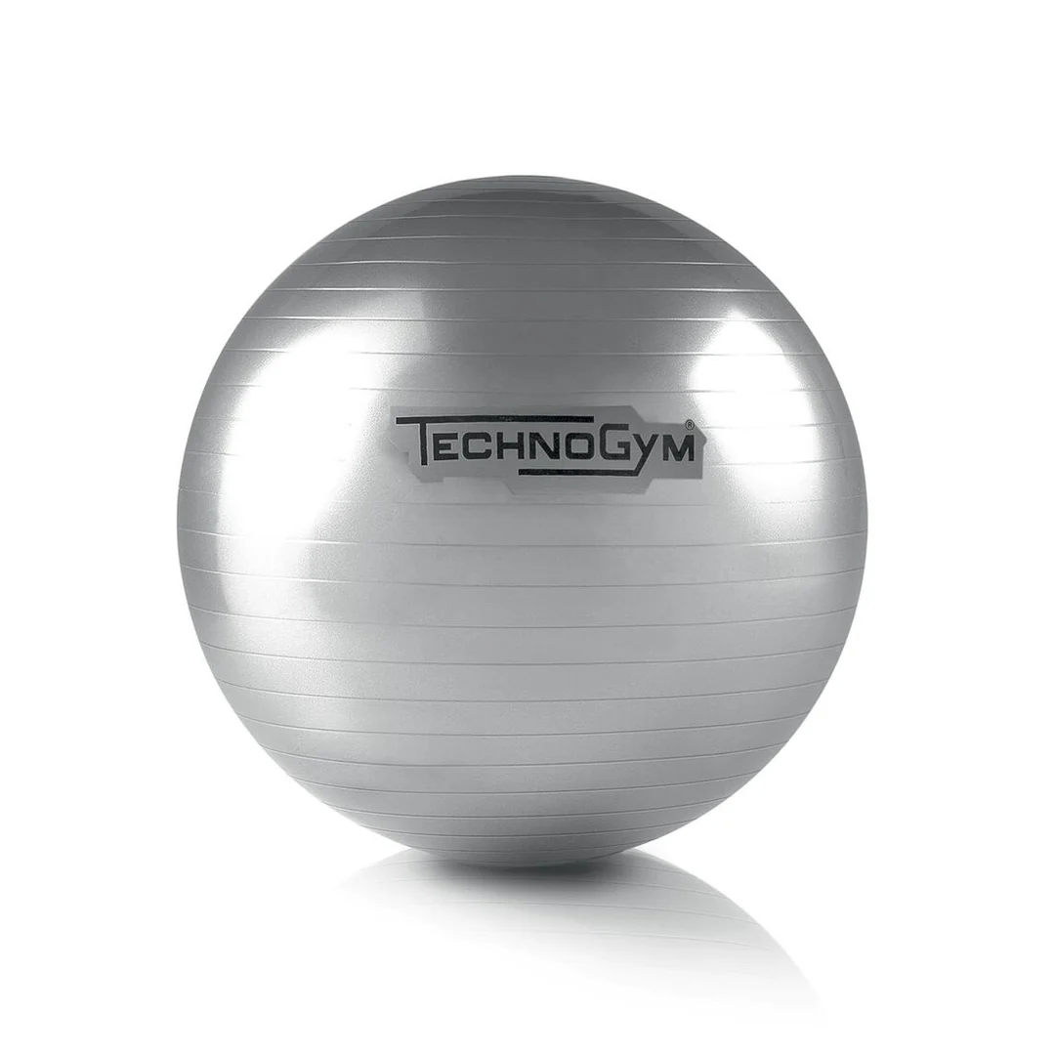 | 10 |  | € -
54 | WELLNESS BALL HOME cm.65 BLACK A0000155AA | 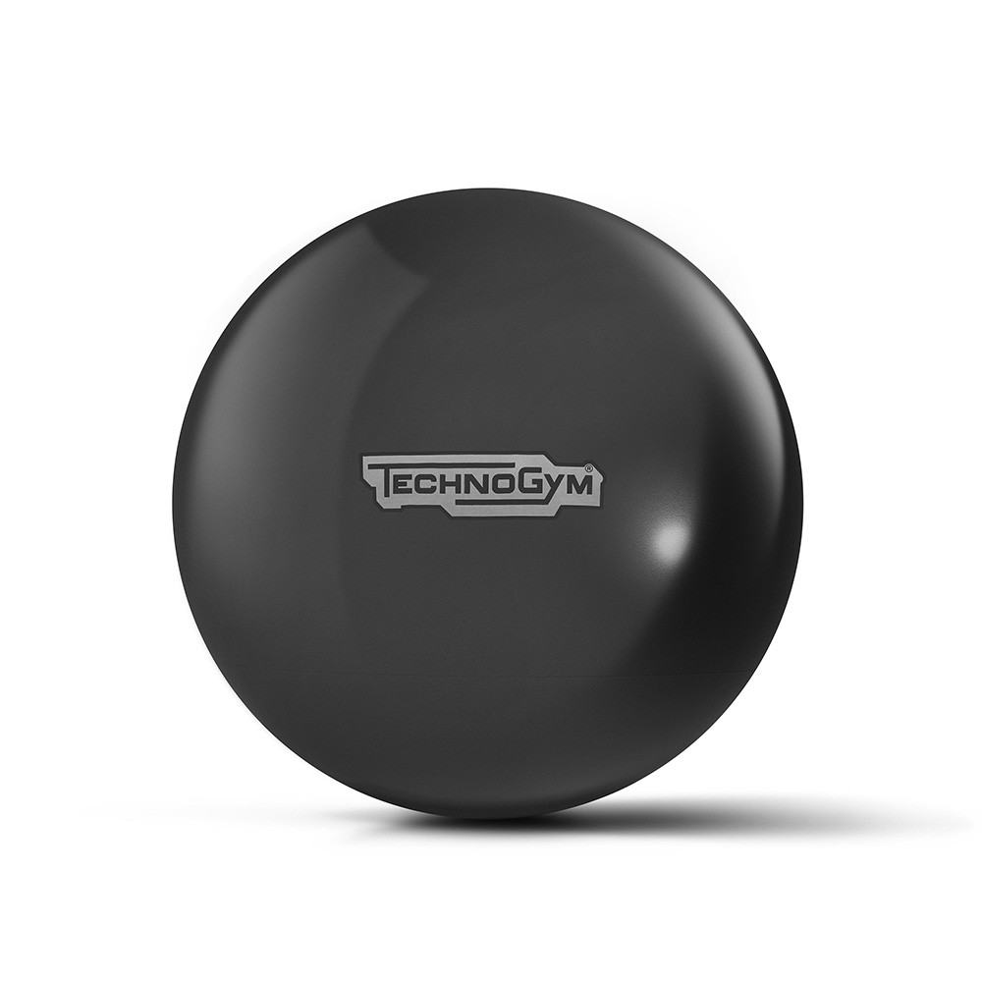 | 10 |  | € -
55 | Storage Mat A0000986 |  | 1 |  | € -
56 | Fitness MAT A0000960 | 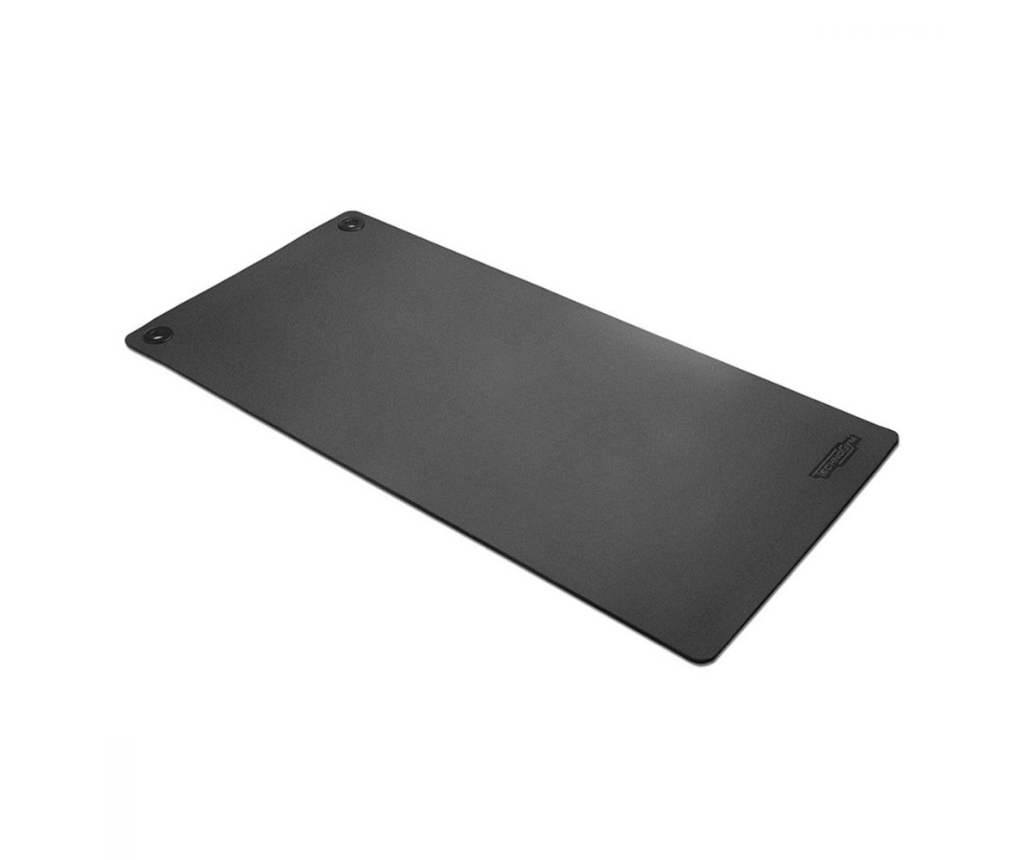 | 20 |  | € -
57 | foam rollers |  | 20 |  | € -
58 | yoga ring |  | 20 |  | € -
59 | yoga bloks |  | 20 |  | € -
60 | hend weigts 1 kg |  | 10 |  | € -
61 | hend weigts 2 kg |  | 10 |  | € -
შენიშვნა: ფასები მიუთითეთ ტრანსპორტირების და ყველა გადასახადის ჩათვლით |  |  |  | sum | €-

 | ინვენტარის მიწოდების ვადა (კალ დღე ხელშეკრულებიდან/ ავანსირებიდან)
 | ინსტალაციის ვადა: ბანკის შეტყობინებიდან (კალ. დღე)
 | საგარანტიო პერიოდი (წელი)
 | ავანსი მოთხოვნის შემთხვევაში 10,000 ლარზე მეტი ავანსის მოთხოვნის შემთხვევაში პრეტენდენტი ვალდებულია წარმოდგინოს საბანკო ან სადაზღვევო გარანტია. არ განიხილება „თიბისი ბანკი“-ს მიერ გაცემული საბანკო და „თიბისი დაზღვევ“-ის მიერ გაცემული სადაზღვევო გარანტიები
 | მიუთითეთ საავანსო თანხის უზრუნველყოფის ფორმა (საბანკო გარანტია, შედარების აქტი...)

 | კომპანიის რეკვიზიტები:

 | კომპანიის იურიდიული სახელი:
 | საიდენტიფიკაციო კოდი:
 | საკონტაქტო პირის სახელი გვარი, პოზიცია:
 | ანგარიშის ნომერი:
 | ელ-ფოსტა, ტელ-ნომერი:

 | დირექტორი ________________________________ __________________________________
 | (სახელი, გვარი) (ხელმოწერა და ბეჭედი)
 | შენიშვნა: გამარჯვების შემთხვევაში კომპანიამ „თიბისი ბანკში“ უნდა გახსნას ანგარიში ან არსებობის შემთხვევაში წარმოადგინოს საბანკო რეკვიზიტები.

